Лист1
 |  | Бланк заказа воздуховодов и фасонных деталей
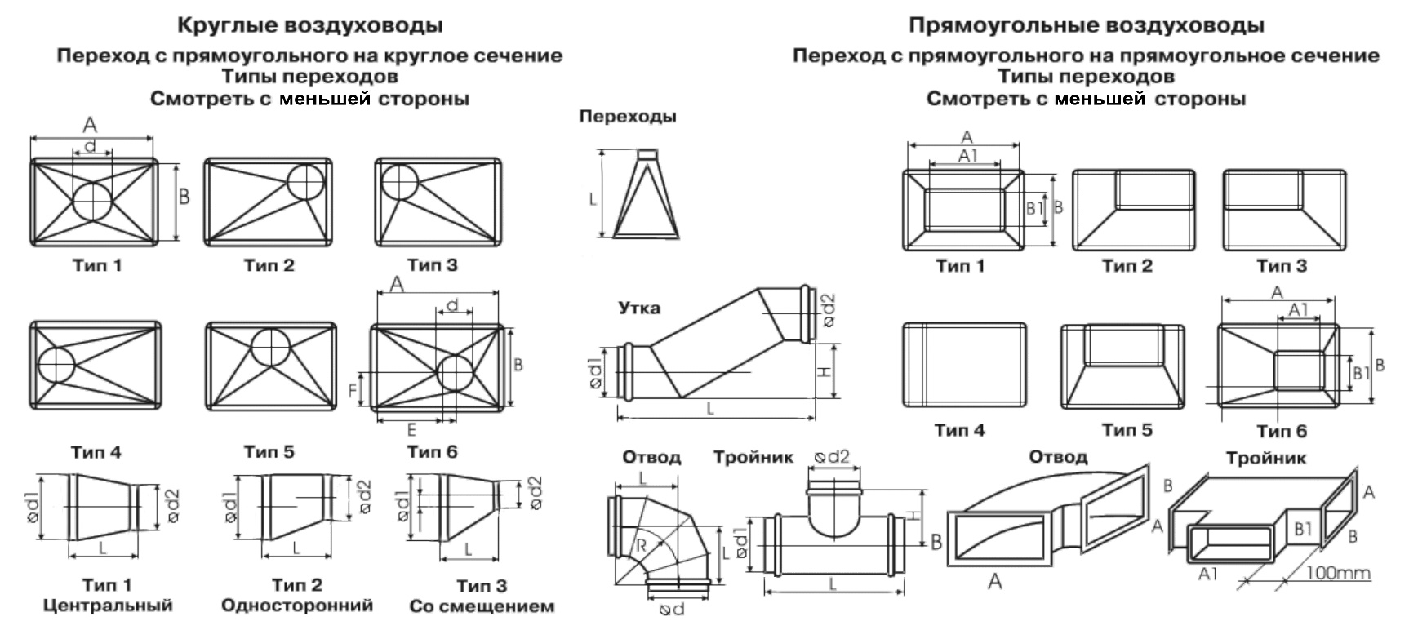

 | Заказчик
 | Контактное лицо
 | Телефон / Факс
 | Дата заказа
 | Срок поставки
 | Объект

№ | Наименование деталей | Толщина | Ед. изм. | А | В | А1 | В1 | L (mm) | Высота | Угол (град.) | Тип перехода | Кол-во | Примечания
 |  | t (mm) |  | d1 |  | d 2 |  |  | H (mm)

1 |  |  | шт
2 |  |  | шт
3 |  |  | шт
4 |  |  | шт
5 |  |  | шт
6 |  |  | шт
7 |  |  | шт
8 |  |  | шт
9 |  |  | шт
10 |  |  | шт
11 |  |  | шт
12 |  |  | шт
13 |  |  | шт
14 |  |  | шт
15 |  |  | шт
16 |  |  | шт
17 |  |  | шт
18 |  |  | шт
19 |  |  | шт
20 |  |  | шт
21 |  |  | шт
22 |  |  | шт
23 |  |  | шт
24 |  |  | шт
25 |  |  | шт
26 |  |  | шт
27 |  |  | шт
28 |  |  | шт
29 |  |  | шт
30 |  |  | шт
31 |  |  | шт
32 |  |  | шт
33 |  |  | шт
34 |  |  | шт

